ZEB
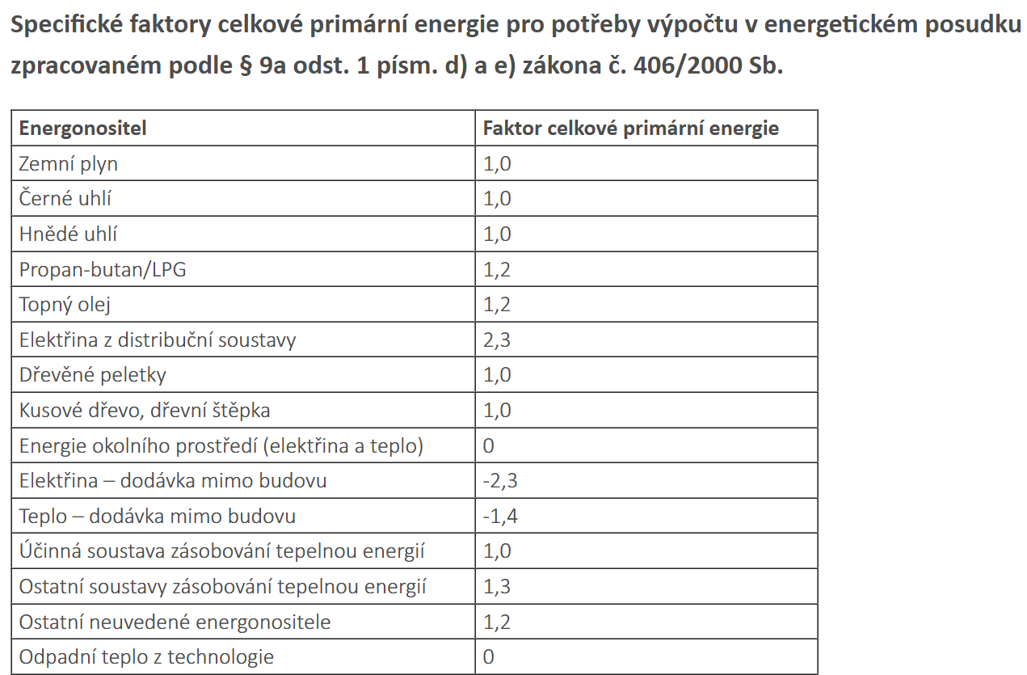
Kritéria evaluace kvality výstupu projektu
V těchto buňkách provede hodnotitel zadání hodnot
Bodové hodnocení
Standard energeticky pasivní budovy | 0
Standard ZEB | #DIV/0!
Standard aktivní budovy | 0

Energeticky pasivní budova |  |  |  |  |  | ZEB (Zero-emission building) |  |  |  |  |  |  |  | Aktivní budova
Výpočet v souladu se zákonem 406/2000 Sb., vyhláškou 264/2020 Sb., ČSN 730540-2:2011 |  |  |  |  |  |  |  |  |  |  |  |  |  | Výpočet v souladu se zákonem 406/2000 Sb., vyhláškou 264/2020 Sb., ČSN 730540-2:2011
 |  |  |  |  |  |  | zdroj | hodnocení
SLEDOVANÝ UKAZATEL | POŽADOVANÁ HODNOTA | hodnoty ze zdroje informací | zdroj | vyhodnocení |  | - vyžaduje nulové nebo velmi nízké množství energie |  |  |  |  |  |  |  | SLEDOVANÝ UKAZATEL | POŽADOVANÁ HODNOTA | hodnoty ze zdroje informací | zdroj | vyhodnocení
Neprůvzdušnost obálky budovy při tlakovém rozdílu 50 Pa | n50 ≤ 0,6 h-1 |  | projektová dokumentace | nesplněno |  | - produkuje nulové emise uhlíku z fosilních paliv na místě | PENB | FALSE |  |  |  |  |  | Neprůvzdušnost obálky budovy při tlakovém rozdílu 50 Pa | n50 ≤ 0,6 h-1 |  | projektová dokumentace | nesplněno
Průměrný součinitel prostupu tepla | Uem ≤ 0,35 W/m2K, ale nejvýše Uem,rec |  | PENB | nesplněno | zkontroluj Uem,rec zda není nižší než 0,35 | - produkuje nulové nebo velmi nízké provozní emise skleníkových plynů |  |  |  |  |  |  |  | Průměrný součinitel prostupu tepla | Uem ≤ 0,35 W/m2K, ale nejvýše Uem,rec |  | PENB | nesplněno
Nejvyšší denní teplota vzduchu v místnosti v letním období (dle ČSN 730540-2) | ƟIm ≤ 27 °C |  | posouzení nejvyšší teploty v kritické místnosti | nesplněno |  | Maximální prahová hodnota pro energetickou náročnost budovy s nulovými emisemi musí být nejméně o 10 % nižší než prahová hodnota celkové spotřeby primární energie stanovená pro budovy s téměř nulovou spotřebou energie, která je vypočtena v souladu se zákonem 406/2000 Sb., vyhláškou 264/2020 Sb., ČSN 730540-2:2011 a faktory primární energie (viz. níže). | PENB + výpočet | #DIV/0! |  |  |  |  |  | Nejvyšší denní teplota vzduchu v místnosti v letním období (dle ČSN 730540-2) | ƟIm ≤ 27 °C |  | posouzení nejvyšší teploty v kritické místnosti | nesplněno
Měrná potřeba tepla na vytápění – průměrná výška budovy ≤ 4 m * | ≤ 15 kWh/m2a | 15 |  |  |  |  |  |  |  |  |  |  |  | Měrná potřeba tepla na vytápění – průměrná výška budovy ≤ 4 m * | ≤ 15 kWh/m2a | 15
Měrná potřeba tepla na vytápění – průměrná výška budovy ≥ 8 m * | ≤ 20 kWh/m2a | 20 |  |  |  | Celková roční spotřeba primární energie nové nebo renovované budovy s nulovými emisemi bude pokryta: | projektová dokumentace a PENB | FALSE |  |  |  |  |  | Měrná potřeba tepla na vytápění – průměrná výška budovy ≥ 8 m * | ≤ 20 kWh/m2a | 20
Měrná potřeba tepla na vytápění dle průměrné výšky (kWh/m2rok) | 10 |  | PENB | nesplněno |  | a) energií z obnovitelných zdrojů vyrobenou na místě nebo v blízkém okolí a splňující kritéria stanovená v článku 7 směrnice (EU) 2018/2001; |  |  |  |  |  |  |  | Měrná potřeba tepla na vytápění dle průměrné výšky (kWh/m2rok) | 10 |  | PENB | nesplněno
Měrná potřeba energie na chlazení | ≤ 15 kWh/m2a |  | PENB | nesplněno |  | b) energií z obnovitelných zdrojů poskytnutou společenstvím pro obnovitelné zdroje ve smyslu článku 22 směrnice (EU) 2018/2001; |  |  |  |  |  |  |  | Měrná potřeba energie na chlazení | ≤ 15 kWh/m2a |  | PENB | nesplněno
Měrná spotřeba primární energie viz. níže (vytápění, chlazení, ohřev teplé vody, pomocná energie a osvětlení). Spotřebiče nejsou do výpočtu zahrnuty. | ≤ 60 kWh/m2a |  | PENB | nesplněno |  | c) energií z účinného systému dálkového vytápění a chlazení v souladu s čl. 26 odst. 1 směrnice (EU) 2023/1791 nebo |  |  |  |  |  |  |  | Měrná spotřeba primární energie viz. níže (vytápění, chlazení, ohřev teplé vody, pomocná energie a osvětlení). Spotřebiče nejsou do výpočtu zahrnuty. | ≤ 60 kWh/m2a |  | PENB | nesplněno
 |  |  |  |  |  | d) energií ze zdrojů bez emisí uhlíku. |  |  |  |  |  |  |  | Měrná spotřeba primární energie z neobnovitelných zdrojů | ≤ 0 kWh/m2a | 0 | PENB | splněno
*Výsledek výpočtu měrné potřeby tepla na vytápění se zaokrouhluje na celé číslo. Požadavek na měrnou potřebu tepla na vytápění, u budov s průměrnou výškou mezi 4 m až 8 m, je definován lineární závislostí mezi body [4 m, 15 kWh/m2a] a [8 m, 20 kWh/m2a]. Výška budovy se vypočte jako vážený průměr výšky jednotlivých podlaží přes plochu jednotlivých podlaží. |  | Vážený průměr výšky podlaží |  |  |  |  |  |  |  |  |  |  |  | *Výsledek výpočtu měrné potřeby tepla na vytápění se zaokrouhluje na celé číslo. Požadavek na měrnou potřebu tepla na vytápění, u budov s průměrnou výškou mezi 4 m až 8 m, je definován lineární závislostí mezi body [4 m, 15 kWh/m2a] a [8 m, 20 kWh/m2a]. Výška budovy se vypočte jako vážený průměr výšky jednotlivých podlaží přes plochu jednotlivých podlaží. |  | Vážený průměr výšky podlaží
 |  |  | projektová dokumentace |  |  | Výpočet primární energie |  |  | elektřina | plyn | kusové dřevo | … | ….. |  |  |  | projektová dokumentace
 |  | Měrná potřeba tepla na vytápění |  |  |  | Požadavek = Σ celková dodaná energie energonositele referenční budovy * faktor celkové primární energie [MWh/rok] | protokol referenční budovy | 0 |  |  |  |  |  |  |  | Měrná potřeba tepla na vytápění
 |  | 10 |  |  |  | Návrh = Σ celková dodaná energie energonositele hodnocené budovy * faktor celkové primární energie [MWh/rok] | PENB | 0 |  |  |  |  |  |  |  | 10
 |  |  |  |  |  |  | >10% | #DIV/0!

 |  |  |  |  |  | Faktory primární energie[1]
 |  |  |  |  |  | [1] https://www.mpo.gov.cz/cz/energetika/energeticka-ucinnost/stanovisko-ministerstva-prumyslu-a-obchodu-k-vypoctu-spotreby-primarni-energie-v-energetickem-posudku--276396/ nebo aktuální uveřejněné hodnoty na stránkách Ministerstva průmyslu a obchodu.

SRI
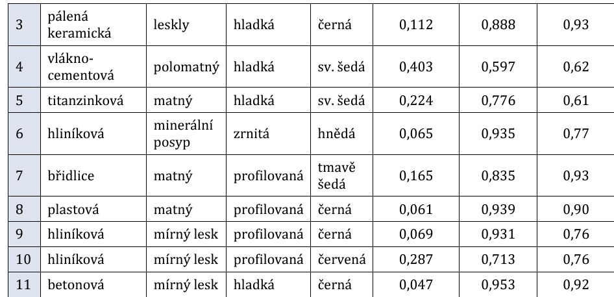
Sluneční odrazivost

požadavek vychází z požadavku z certifikace LEED V4: |  |  | Heat island reduction | U.S. Green Building Council

databáze výrobků v USA: |  | CRRC Roof Directory

příklad technického listu: |  | Sarnafil® TS 77-20 E | Střešní hydroizolační fólie na bázi flexibilních polyolefinů | Sika CZ
 |  | 2097773797-alkorplan-bright.pdf

zdroj: | 49983.pdf

